Пропозиція_товари
 |  |  |  |  |  |  | Додаток №2 до Запиту
 |  | Форма цінової пропозиції

(Назва Учасника), надає свою пропозицію щодо участі у закупівлі брендованої продукції в межах проєкту « Покращення доступу до послуг з охорони здоров’я та захисту для людей, які постраждали від війни в Україні».
Відомості про підприємство |  |  |  | Повне найменування учасника – суб’єкта господарювання
 |  |  |  | Ідентифікаційний код за ЄДРПОУ або реєстраційний номер облікової картки платника податків
 |  |  |  | Реквізити (адреса - юридична та фактична, телефон, факс, телефон для контактів, e-mail, розрахунковий рахунок)
Відомості про особу (осіб), які уповноважені представляти інтереси Учасника |  |  |  | (Прізвище, ім’я, по батькові, посада, контактний телефон).

№ п/п |  | Технічні характеристики та опис |  | Кількість | Ціна, за одиницю, (з урахуванням всіх податків і зборів) * | Вартість, грн., (з урахуванням всіх податків і зборів) * | Умови оплати, % передплати /післяплати | Термін поставки товару, календарних днів

 | Найменування
 |  | Запит** | Пропозиція (параметри та характеристики продукції) |  |  |  | Пропозиція | Пропозиція
ЛОТ №1
1 | 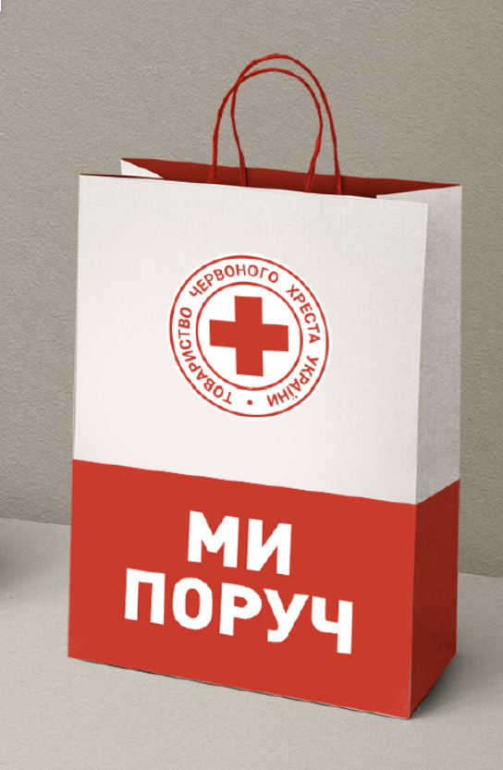 Паперовий пакет брендований | Розмір, см: 42х13х37 (допустиме відхилення 2 см) Матеріал: крейдований папір 160 г/кв.м з глянцевою ламінацією. Колір пакету: білий Ручки: натуральний шнур 6 мм. Ущільнене дно Друк: 4+0( пакет в середині без друку) Орієнтація: вертикальна Нанесення логотипу: відповідно до візуалізації Макет надається замовником. |  | 100 |  | 0.00
2 | 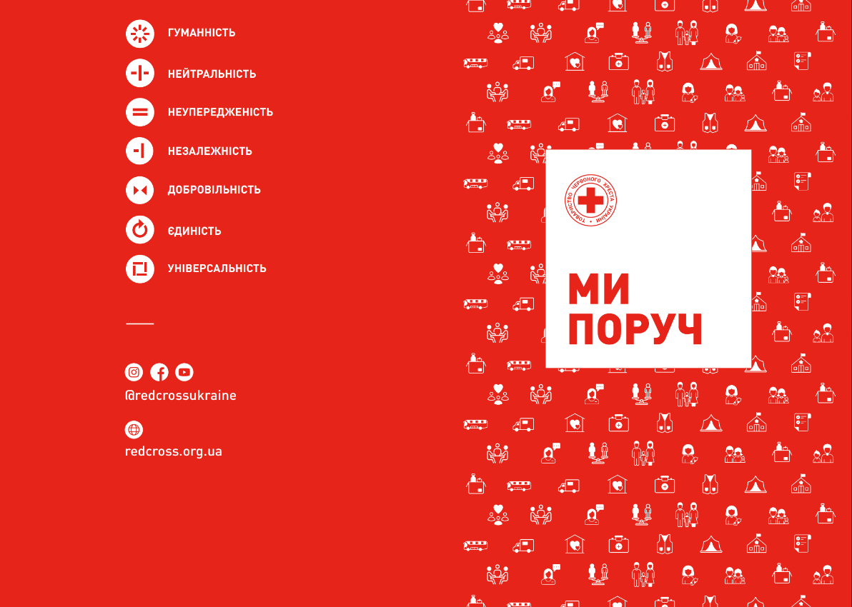 Папка цільновисічна | Формат: А4( в складеному вигляді) Вид папки: цільновисічна Матеріал: Папір крейдований 350 г/м2, матовий. Глянцева ламінація з лицьової сторони Тип друку: цифровий друк, 4+0. Поставка в розкладеному вигляді зі всіма лініями біговки. Макет надається замовником. |  | 200 |  | 0.00
3 | 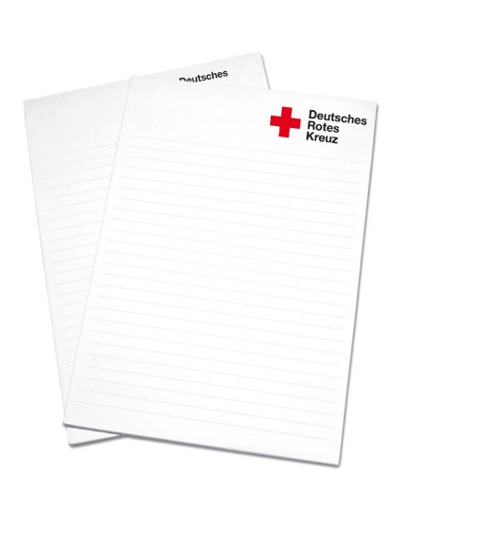 Блокнот з відривними аркушами А5 | Формат: A5 (148 × 210 мм) Кількість аркушів: 50 Папір: офісний білий, щільність 80 г/м² Друк: 4+0 Підложка: без друку від 350 г/м2 Розмітка: лінії на кожному аркуші У правому верхньому куті — логоп URCS (надається) |  | 100 |  | 0.00
ЛОТ №2
1 | 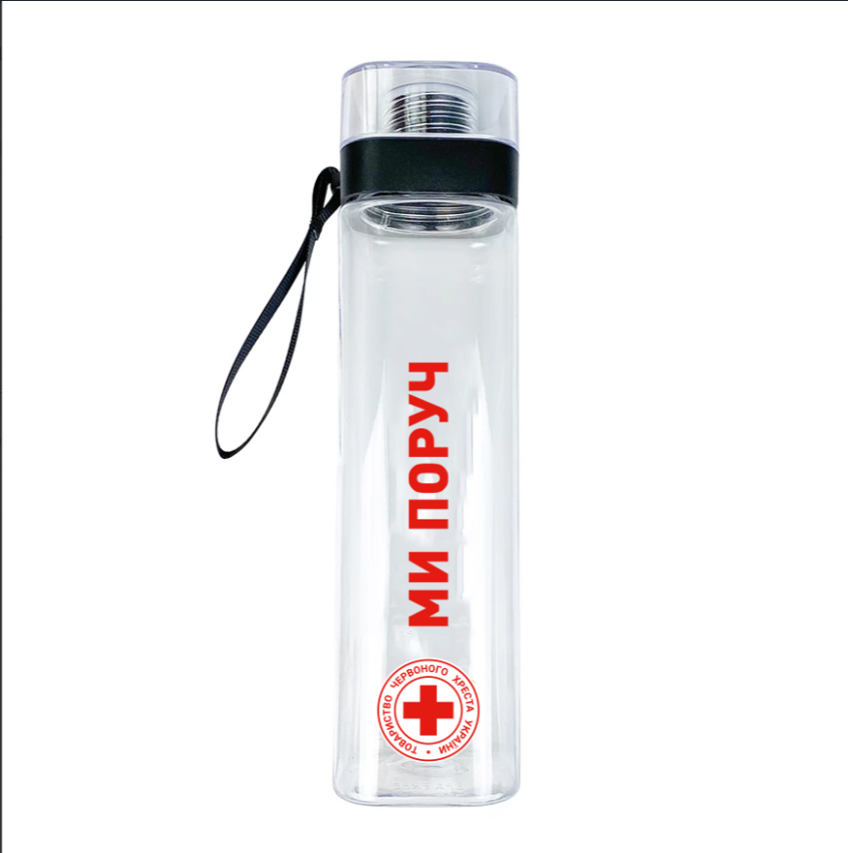 Пляшка для води брендована | Матеріал: прозорий пластик (екологічний, безпечний для харчових продуктів). Об’єм: орієнтовно 500–600 мл. Дизайн: циліндрична форма з прозорим корпусом і гвинтовою кришкою. Додатково: ремінь для перенесення. Нанесення: УФ друк згідно візуалізації Макет надається замовником. | надати фото пляшки, що пропонується | 200 |  | 0.00
Всього вартість пропозиції, грн* |  |  |  |  | 0.00
* Товариство Червоного Хреста України є громадською неприбутковою організацією і просить надати максимальні знижки на товар, вказаний у ціновій пропозиції.
** Закупівля здійснюється окремими лотами.

Примітка: вартість одиниці продукції та загальну вартість пропозиції потрібно заповнювати у гривнях, зазначаючи цифрове значення, яке має не більше двох знаків після коми.
Ми погоджуємось, що всі витрати, пов’язані з пакуванням, доставкою товару, завантажувально-розвантажувальними роботами здійснюються за рахунок Постачальника за наданою адресою.
Ми погоджуємося та ознайомлені з умовами типового Договору ТЧХУ (Додаток №3 до Запиту).
Ми погоджуємося з умовами, що Замовник має право розділити дану закупівлю між декількома постачальниками за умови наявності більш вигідних умов на різні позиції.
Ми погоджуємося з умовами, що Ви можете відхилити нашу чи всі надані пропозиції, та розуміємо, що Ви не обмежені у прийнятті будь-якої іншої пропозиції з більш вигідними для Вас умовами.
Ми погоджуємось зафіксувати цінову пропозицію протягом 90 календарних днів з моменту подачі
Подаючи свою пропозицію ми підтверджуємо повну комплектацію та відповідність умовам зазначеним в Запиті.
Учасники повинні надсилати цінові пропозиції з підписом і печаткою (за наявності)

 |  | Керівник організації/ФОП:____________________________ ( ____________________)
 |  | МП підпис ПІБ

